关系图
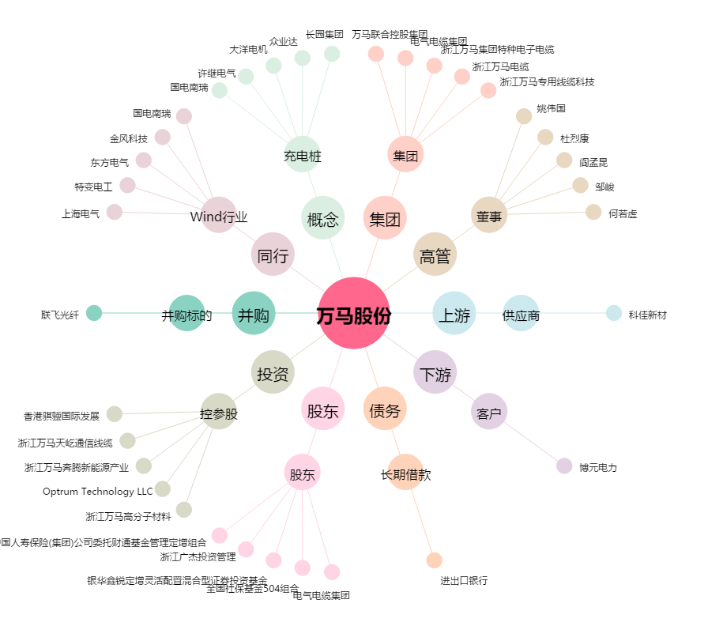
万马股份[002276.SZ] - 关系概览图

